皮肤衣
北京探路者户外用品股份有限公司核价单
款式图 | 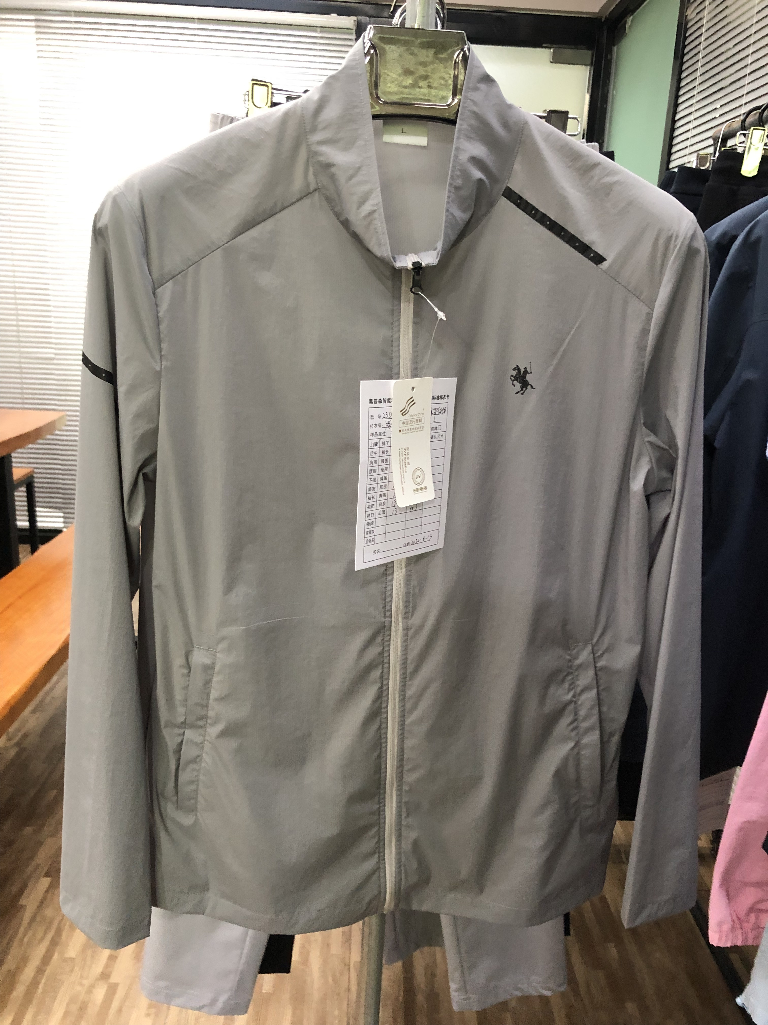 贴上正反面款式图、或者照片 |  |  |  |  | 款式名称： | 23SS-K0310 |  | 渠道： | 线上 | 开发季： | 23Q1 | 生产工厂： | 好田
 |  |  |  |  |  | 成衣编号： | 310 |  | 品牌： | 七匹狼 | 开发类型： | 防晒衣 | 生产数量： | 5000
 |  |  |  |  |  | 设计师： | 王海兵 |  | 事业部： | 电商 | 开发工厂： | 好田 | 审核日期： | 2022-10-04
 |  |  |  |  |  | 开发员： | 李书春 |  | 系列： | 梭织 | 制单日期： | 2022-08-04
 | 物 料 信 息 |  |  |  |  |  |  |  | 采 购 信 息
序号 | 物料类型 | 物料名称 | 物料编号 | 成分 | 应用部位 | 规格1（面料可裁幅宽、辅料型号等） | 规格2（面料克重、辅料长度等） | 单位 | 单耗 | 损耗 | 单价 | 金额(元) | 费用占比 | 供应商
1 | 面料 | 20D竖条 | D80094526 | 93.1%锦纶 6.9%氨纶 | 大身 | 138CM |  | 米 | 1.670 | 103% | 22.0000000 | ¥37.84 | 39.20%
2 | 辅料 |  |  |  |  |  |  |  |  | 102% | 0.3000000 | ¥0.00 | 0.00%
3 | 拉链 | 3#尼龙反装注塑开口链+拉头葫芦头 |  |  | 前中 | 64CM |  | 条 | 1.000 | 102% | 2.9000000 | ¥2.96 | 3.06%
4 | 拉链 | 3#尼龙反装单拉闭尾链+拉头葫芦头 |  |  | 前袋 | 22CM |  | 条 | 2.000 | 103% | 1.4000000 | ¥2.88 | 2.99%
5 | 绣印花 |  |  |  |  |  |  | 件 | 1.000 | 103% | 7.2000000 | ¥7.42 | 7.68%
6 | 吊牌及包装 |  |  |  |  |  |  | 套 | 1.000 | 103% | 3.5900000 | ¥3.70 | 3.83%
7 | 厂供物料 | 主标/号标/水洗标 |  |  |  |  |  | 套 | 1.000 | 103% | 0.6000000 | ¥0.62 | 0.64%
8 | OEM款式 | LOP价格(直接人工+税金+利润+运费) |  |  |  |  |  |  | 1.000 | 100% | 41.1300000 | ¥41.13 | 42.60%
9 | 最低起订量 | 5000 |  |  |  |  |  |  |  |  |  | ¥96.55

 | 行数可自行添加；LOP按照5000-7999件的订单量计算。 运费参考：仓库地点天津、太仓各占一半. 物料类型一列可更改内容。

羽绒服
北京探路者户外用品股份有限公司核价单
款式图 | 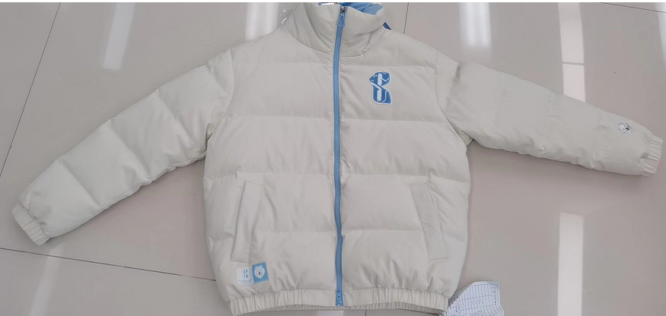 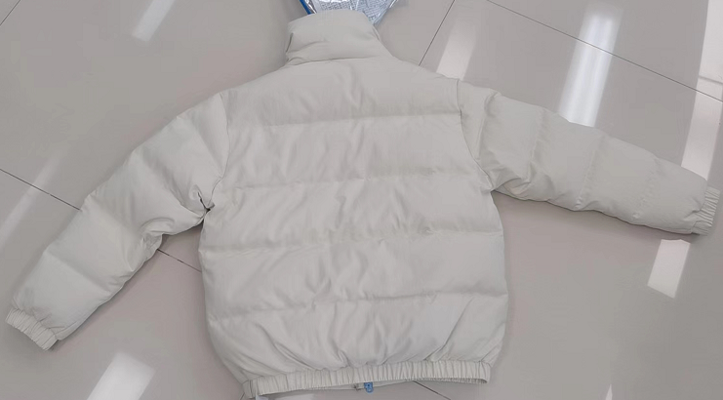 贴上正反面款式图、或者照片 |  |  |  |  | 款式名称： | 23SS-K1903 |  | 渠道： | 线上 | 开发季： | 23Q4 | 生产工厂： | 好田
 |  |  |  |  |  | 成衣编号： | 903 |  | 品牌： | 361 | 开发类型： | 羽绒服 | 生产数量： | 5000
 |  |  |  |  |  | 设计师： | 王海兵 |  | 事业部： | 电商 | 开发工厂： | 好田 | 审核日期： | 2022-10-04
 |  |  |  |  |  | 开发员： | 李书春 |  | 系列： | 梭织 | 制单日期： | 2022-08-04
 | 物 料 信 息 |  |  |  |  |  |  |  | 采 购 信 息
序号 | 物料类型 | 物料名称 | 物料编号 | 成分 | 应用部位 | 规格1（面料可裁幅宽、辅料型号等） | 规格2（面料克重、辅料长度等） | 单位 | 单耗 | 损耗 | 单价 | 金额(元) | 费用占比 | 供应商
1 | 面料 | 250T塔丝隆 | S0660ZBZZ | 100%锦纶 | 大身 | 140CM |  | 米 | 1.680 | 103% | 15.80 | ¥27.34 | 16.17%
 | 里料 | 300T春亚纺 | S0886ZZZZ | 100%聚酯纤维 | 里布/袋布下层/领里 | 145CM | 68G | 米 | 1.200 | 103% | 6.25 | ¥7.73 | 4.57%
2 | 里料 | 150G超细丝光绒 | Z0365ZNZZ | 100%聚酯纤维 | 袋布上层,领里 | 153CM | 150G | KG | 0.035 | 103% | 34.30 | ¥1.24 | 0.73%
 | 里料 | 290T胆布 | S0060ZSZZ | 100%聚酯纤维 | 内胆双层 | 145CM | 68G | 米 | 2.630 | 102% | 3.30 | ¥8.85 | 5.24%
 | 填充物 | 羽绒 | F224KYR03 | 绒子含量75%鸭绒 | 大身、袖子 |  |  | KG | 0.174 | 101% | 270.00 | ¥47.56 | 28.13%
 | 填充物 | 水洗棉 | F194FCT16 | 160G水洗棉+20G防水衬（双面） | 领子双层 |  |  | 米 | 0.184 | 101% | 5.92 | ¥1.10 | 0.65%
 | 填充物 | 针棉 | F151FCT13 | 120G针棉 | 袋眉 |  |  | 米 | 0.034 | 101% | 2.39 | ¥0.08 | 0.05%
3 | 拉链 | 5#树脂双开拉链 | F151ZRE22 |  | 前中 | 64CM |  | 条 | 1.000 | 102% | 2.30 | ¥2.35 | 1.39%
4 | 拉链投 | 5#电镀拉头+水滴状镂空拉头 | F224PMT01 |  | 前中 |  |  | 个 | 2.000 | 102% | 1.10 | ¥2.24 | 1.33%
5 | 绣印花 |  |  |  | 前片，袖 |  |  | 件 | 1.000 | 103% | 3.20 | ¥3.30 | 1.95%
6 | 吊牌及包装 |  |  |  |  |  |  | 套 | 1.000 | 103% | 6.96 | ¥7.17 | 4.24%
7 | 厂供物料 | 主标/号标/水洗标 |  |  |  |  |  | 套 | 1.000 | 103% | 0.60 | ¥0.62 | 0.37%
8 | OEM款式 | LOP价格(直接人工+税金+利润+运费) |  |  |  |  |  |  | 1.000 | 100% | 59.5000000 | ¥59.50 | 35.19%
9 | 最低起订量 | 5000 |  |  |  |  |  |  |  |  |  | ¥169.07

 | 行数可自行添加；LOP按照5000-7999件的订单量计算。 运费参考：仓库地点天津、太仓各占一半. 物料类型一列可更改内容。

